상품제안서
MOCO 프리미엄 기프트 세트 7호 | 상품코드: S48603

 |  |  |  |  |  |  | 02-713-8555 | www.synergygift.co.kr
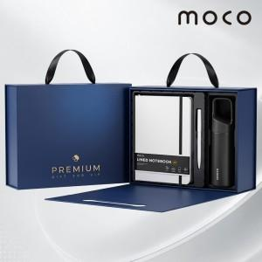 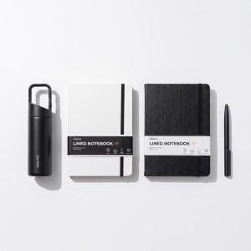 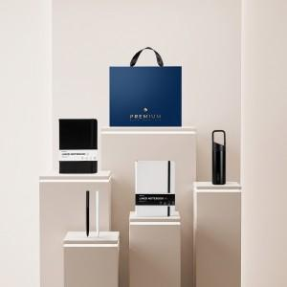

【상세/제작정보】

【인쇄/포장옵션】 | [텀블러] 레이저, [다이어리] 불박, [볼펜] 레이저 / 포장불가능

【공급단가】 | 수량 | 20~ | 50~ | 100~ | 300~ | 500~
*VAT별도 | 단가 | 29,100원 | 27,300원 | 26,600원 | 25,700원 | 25,200원

【상품 URL】 | https://www.synergygift.co.kr:443/src/goods_detail.php?gdno=48603

